结果
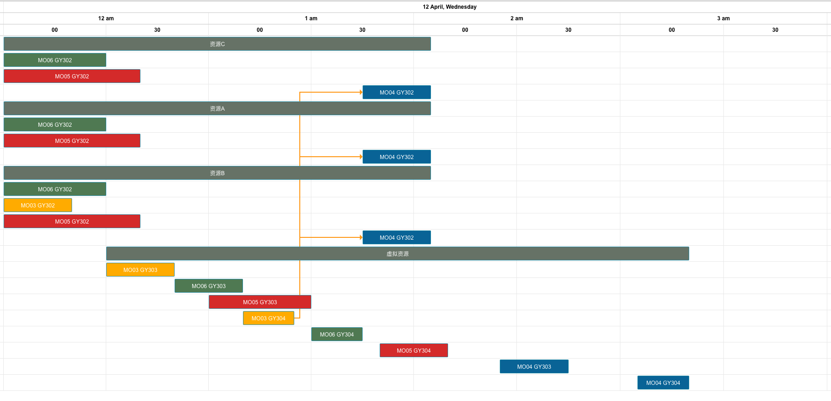
测试 | 前置工单 | 资源优先级 | 锁排程 | 设备换型 | 数据体现：前置工单约束 资源优先级约束
2 | 有 | 有 | 无 | 无
工单编号 | 物料编号 | 工序 | 资源组 | 资源组ID | 资源数量 | 计划开始时间 | 计划结束时间（资源）
MO06 | FG06 | GY302 | 资源C | R006 | 2 | 2023/04/12 00:00 | 2023/04/12 00:30
 |  |  | 资源A | R004 | 1 | 2023/04/12 00:00 | 2023/04/12 00:30
 |  |  | 资源B | R005 | 1 | 2023/04/12 00:00 | 2023/04/12 00:30
MO03 | FG03 | GY302 | 资源B | R005 | 1 | 2023/04/12 00:00 | 2023/04/12 00:20
MO05 | FG05 | GY302 | 资源C | R006 | 2 | 2023/04/12 00:00 | 2023/04/12 00:40
 |  |  | 资源A | R004 | 1 | 2023/04/12 00:00 | 2023/04/12 00:40
 |  |  | 资源B | R005 | 1 | 2023/04/12 00:00 | 2023/04/12 00:40
MO03 | FG03 | GY303 | 虚拟资源 | R012 | 1 | 2023/04/12 00:30 | 2023/04/12 00:50
MO06 | FG06 | GY303 | 虚拟资源 | R012 | 1 | 2023/04/12 00:50 | 2023/04/12 01:10
MO05 | FG05 | GY303 | 虚拟资源 | R012 | 1 | 2023/04/12 01:00 | 2023/04/12 01:30
MO03 | FG03 | GY304 | 虚拟资源 | R012 | 1 | 2023/04/12 01:10 | 2023/04/12 01:25
MO06 | FG06 | GY304 | 虚拟资源 | R012 | 1 | 2023/04/12 01:30 | 2023/04/12 01:45
MO04 | FG04 | GY302 | 资源C | R006 | 2 | 2023/04/12 01:45 | 2023/04/12 02:05
 |  |  | 资源A | R004 | 1 | 2023/04/12 01:45 | 2023/04/12 02:05
 |  |  | 资源B | R005 | 1 | 2023/04/12 01:45 | 2023/04/12 02:05
MO05 | FG05 | GY304 | 虚拟资源 | R012 | 1 | 2023/04/12 01:50 | 2023/04/12 02:10
MO04 | FG04 | GY303 | 虚拟资源 | R012 | 1 | 2023/04/12 02:25 | 2023/04/12 02:45
MO04 | FG04 | GY304 | 虚拟资源 | R012 | 1 | 2023/04/12 03:05 | 2023/04/12 03:20

补充：工单MO03 GY302 优先选择优先级更高的资源B 而不是资源C

